Sheet1
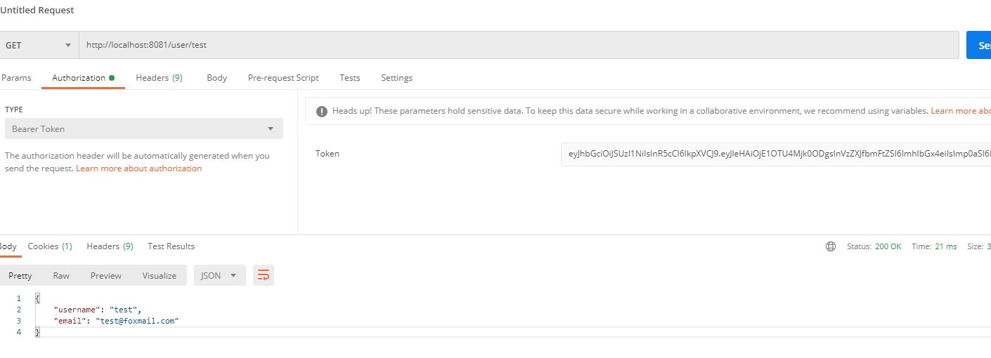
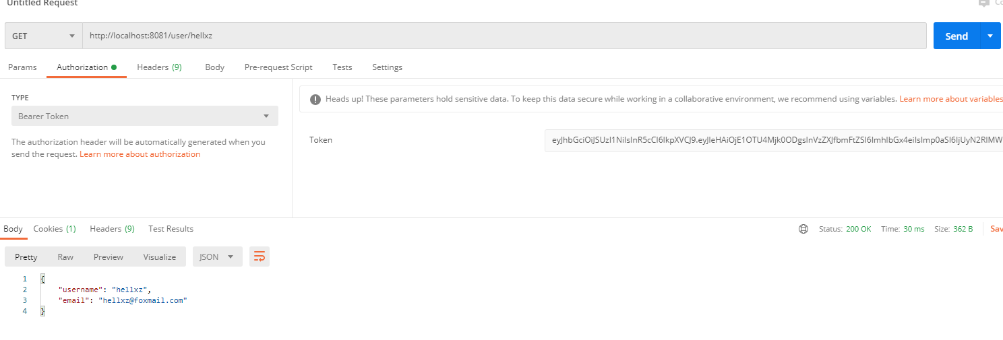
oauth2获取token的方式
spring security oauth2 中的 endpoint

/oauth/authorize(授权端，授权码模式使用)
/oauth/token(令牌端，获取 token)
/oauth/check_token(资源服务器用来校验token)
/oauth/confirm_access(用户发送确认授权)
/oauth/error(认证失败)
/oauth/token_key(如果使用JWT，可以获的公钥用于 token 的验签)
本文介绍密码模式，只需要用到/oauth/token和/oauth/check_token
密码模式获取token
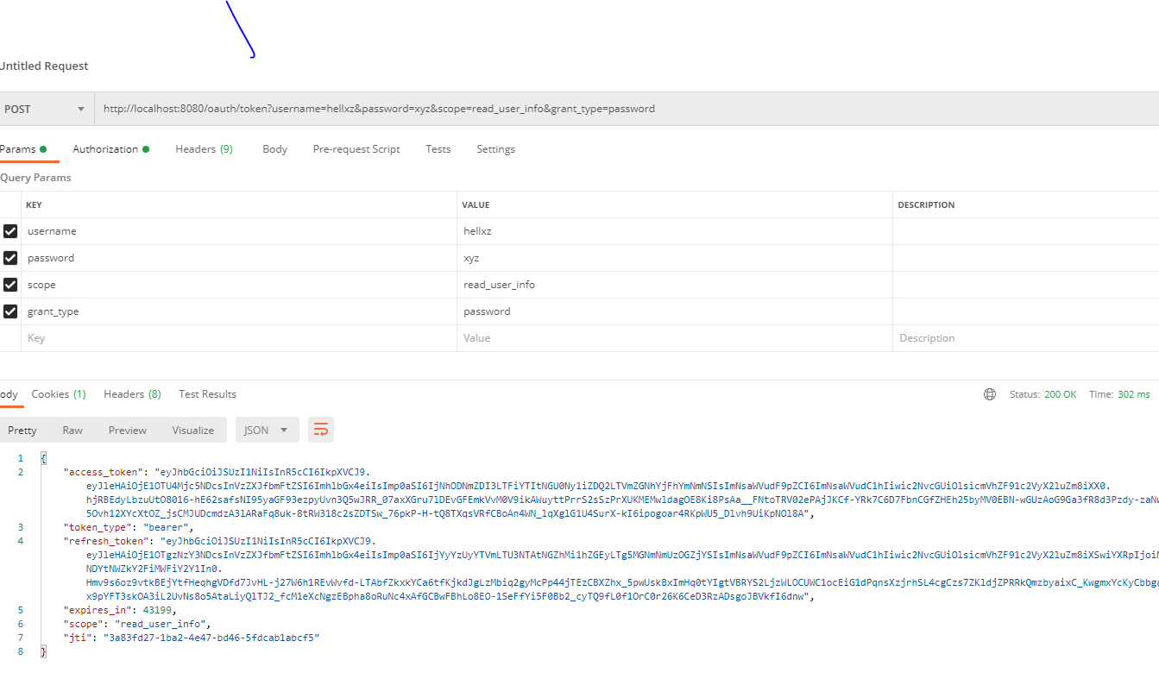

检查token有效性

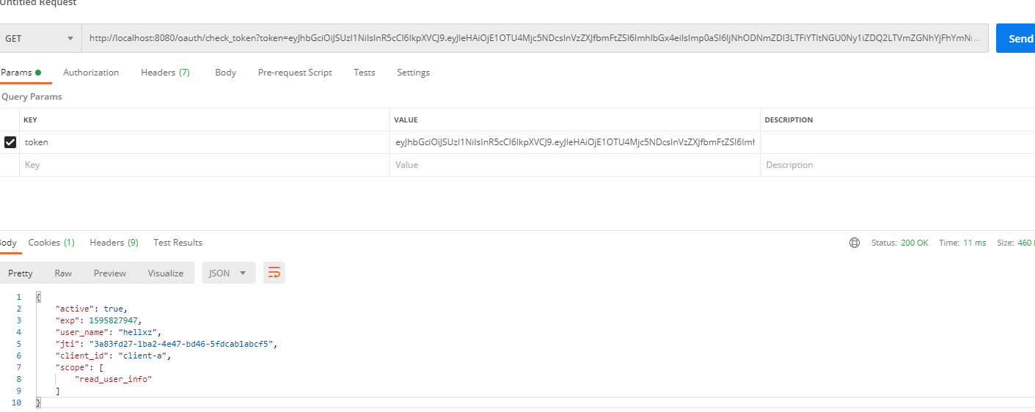

业务请求带上token访问

